关系图
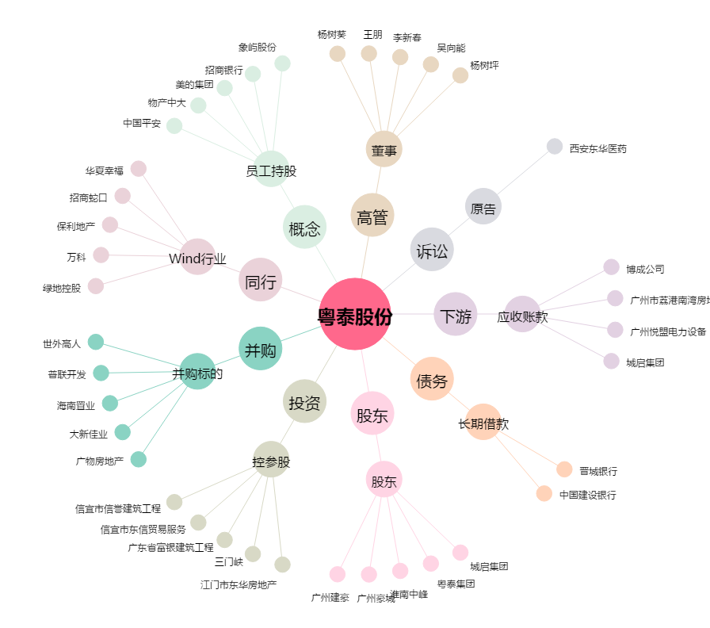
粤泰股份[600393.SH] - 关系概览图

